Table 21
Cuadro 8b Poblacion afiliada a sindicatos de base activos, fuerza de trabajo ocupada y tasas de sindicalización. Años 2006 a 2020
Año | Población afiliada a sindicatos activos | Total fuerza de trabajo ocupada | Tasa de sindicalización28 | Fuerza de trabajo ocupada con potencial de sindicalización | Tasa de sindicalización29 | Población afiliada a Sind. trabajadores dependientes | Fuerza de trabajo asalariada sector privado | Tasa de sindicalización30
2006 | 703,706 | 6,410,982 | 11.0 | 5,477,846 | 12.8 | 568,856 | 3,933,474 | 14.5
2007 | 724,606 | 6,567,241 | 11.0 | 5,622,264 | 12.9 | 607,190 | 4,099,492 | 14.8
2008 | 801,251 | 6,740,408 | 11.9 | 5,782,781 | 13.9 | 685,763 | 4,251,018 | 16.1
2009 | 837,055 | 6,710,990 | 12.5 | 5,747,152 | 14.6 | 712,814 | 4,131,857 | 17.3
2010 | 858,571 | 7,353,835 | 11.7 | 6,172,536 | 13.9 | 734,495 | 4,646,299 | 15.8
2011 | 892,365 | 7,564,346 | 11.8 | 6,348,945 | 14.1 | 765,138 | 4,863,073 | 15.7
2012 | 940,603 | 7,699,431 | 12.2 | 6,441,986 | 14.6 | 821,041 | 4,960,005 | 16.6
2013 | 940,222 | 7,904,048 | 11.9 | 6,600,648 | 14.2 | 823,722 | 5,024,782 | 16.4
2014 | 985,770 | 8,013,717 | 12.3 | 6,686,276 | 14.7 | 859,093 | 5,061,592 | 17.0
2015 | 1,048,234 | 8,136,356 | 12.9 | 6,815,314 | 15.4 | 919,315 | 5,133,964 | 17.9
2016 | 1,139,955 | 8,216,865 | 13.9 | 6,901,108 | 16.5 | 1,009,255 | 5,142,873 | 19.6
2017 | 1,179,445 | 8,406,527 | 14.0 | 6,930,930 | 17.0 | 1,043,865 | 5,099,920 | 20.5
2018 | 1,174,346 | 8,414,056 | 14.0 | 6,927,523 | 17.0 | 1,045,300 | 5,068,372 | 20.6
2019 | 1,193,104 | 9,087,133 | 13.1 | 7,507,404 | 15.9 | 1,068,736 | 5,645,747 | 18.9
2020 | 1,242,550 | 8,026,216 | 15.5 | 6,575,119 | 18.9 | 1,109,369 | 4,986,986 | 22.2
Elaboración: Departamento de Estudios, Dirección del Trabajo Fuente: Registros administrativos, Dirección del Trabajo 30Corresponde al cociente entre las personas afiliadas a sindicatos de base activos y las personas ocupadas de las categorías: empleador, trabajador por cuenta propia, asalariado sector privado, asalariado sector público, personal de servicio doméstico (puertas afuera o puertas adentro) y familiar no remunerado 30Corresponde al cociente entre las personas afiliadas a sindicatos de base activos y las personas ocupadas de las categorías: trabajador por cuenta propia, asalariado sector privado y personal de servicio doméstico (puertas afuera o puertas adentro) 30Corresponde al cociente entre las personas afiliadas a sindicatos de base activos, excluyendo a afiliados a sindicatos independientes y las personas ocupadas de las categorías: asalariado sector privado y personal de servicio doméstico (puertas afuera o puertas adentro)
Capítulo II / Organizaciones Sindicales Compendio Estadístico 2020
Gráfico 1 Evolución de las tasas de sindicalización de la población afiliada a sindicatos de base activos. Años 1990 a 20203132
Elaboración: Departamento de Estudios, Dirección del Trabajo Fuente: Registros administrativos, Dirección del Trabajo
31No existe información disponible para el año 1996. 32Tasa de sindicalización (1): Corresponde al cociente entre las personas afiliadas a sindicatos de base activos y las personas ocupadas de las categorías: empleador, trabajador por cuenta propia, asalariado sector privado, asalariado sector público, personal de servicio doméstico (puertas afuera o puertas adentro) y familiar no remunerado 32Tasa de sindicalización (2): Corresponde al cociente entre las personas afiliadas a sindicatos de base activos y las personas ocupadas de las categorías: trabajador por cuenta propia, asalariado sector privado y personal de servicio doméstico (puertas afuera o puertas adentro)
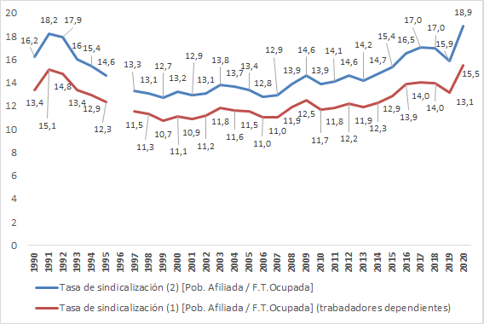
Volver al inicio| 42

